Oppskrift
Krydret Couscous med grønnsaker, søt yoghurt, 2 stk fiskespyd og mintKrydret Couscous med grønnsaker, søt yoghurt, 2 stk fiskespyd og mint
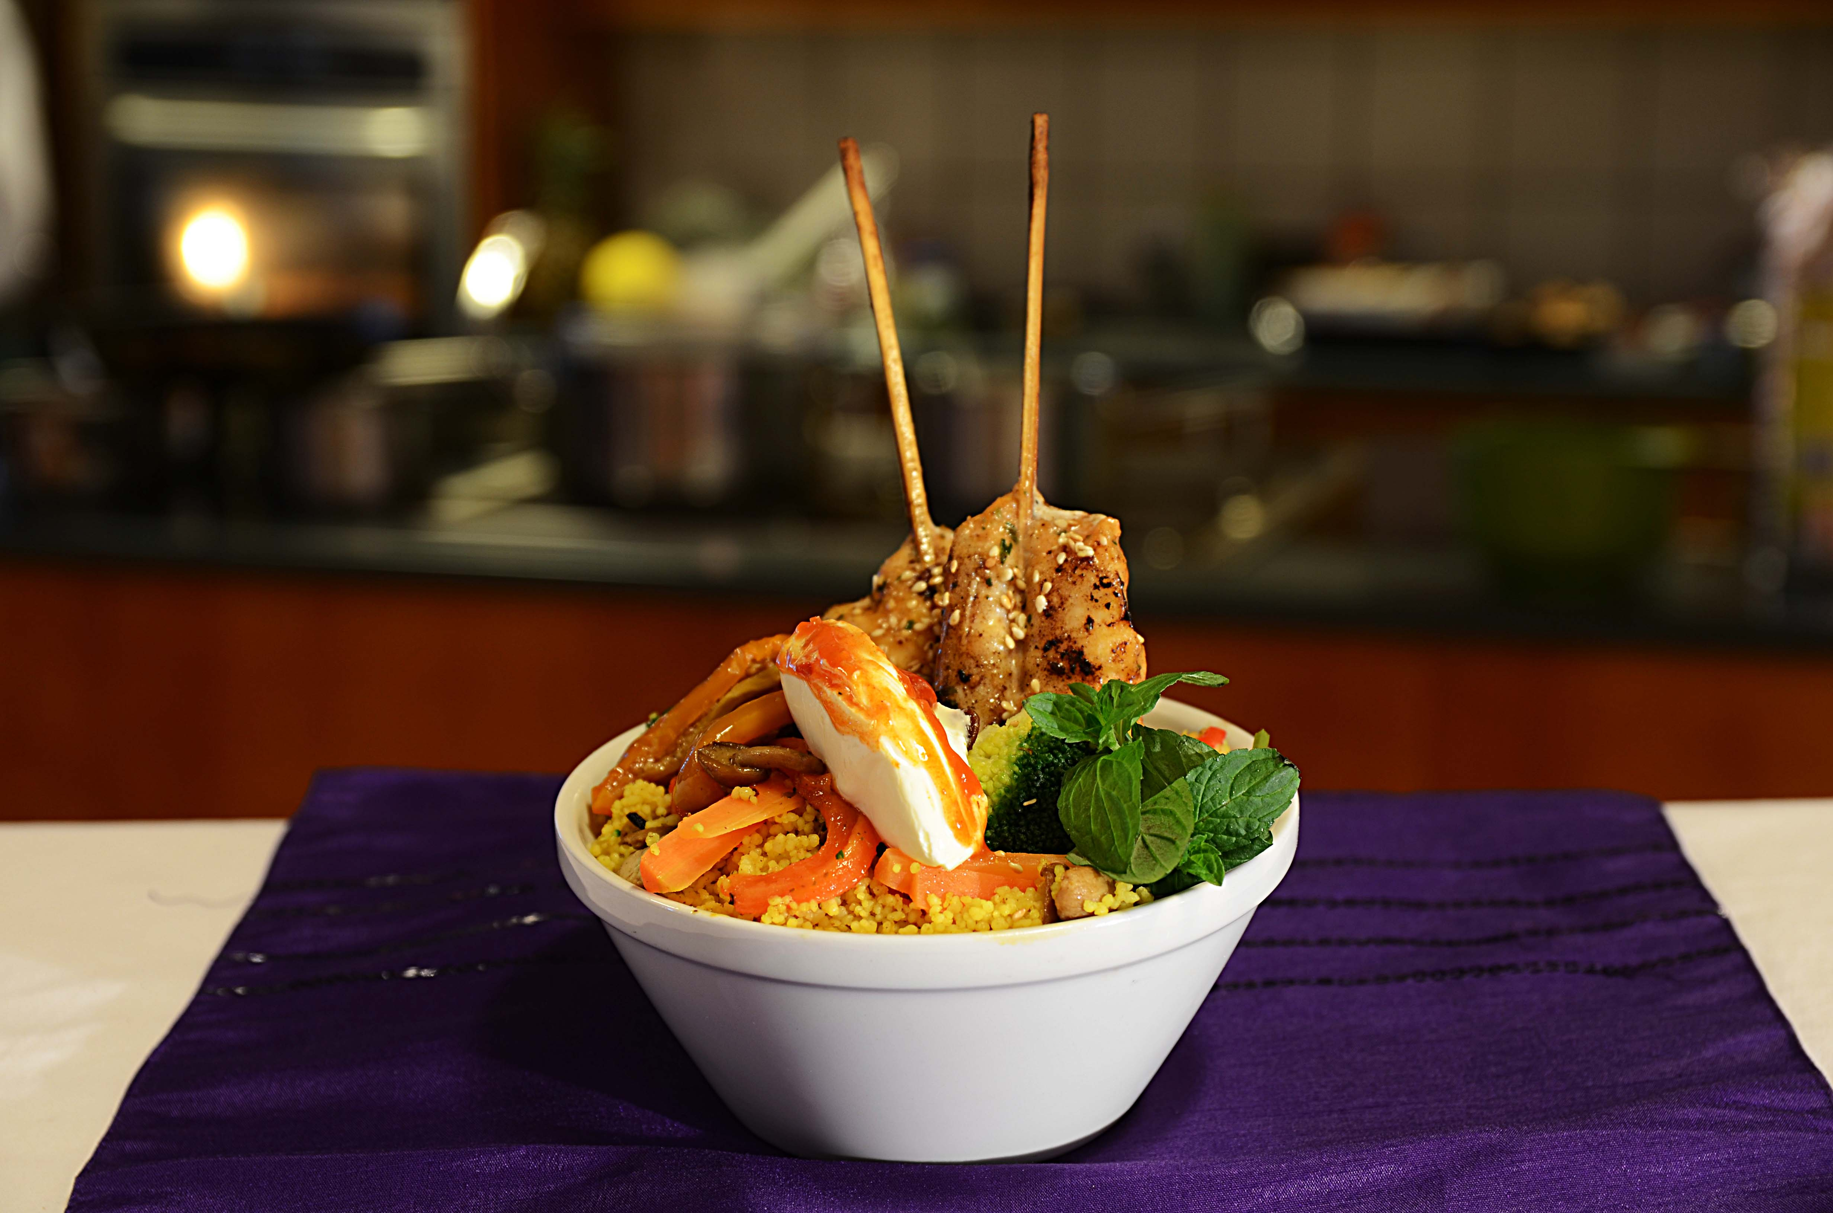

Tilbered Couscous med krydder fra Tipiak: tilsett 1 del vann til en del Couscous med Krydder, dekk den gjerne over så er den ferdig på 5 minutter. Stek samtidig Fishsticks Sweet chili i ovn eller i panne, i wokolje. Bland sammen Artisjokk i båter, grillet paprika og Villsoppblanding i den varme couscousen. Legges i skål eller på fat og toppes med Naturell gresk yoghurt mikset med Sweet mango chutney - dekoreres med hakket mynte. Husk 2 fiskespyd per person.Tilbered Couscous med krydder fra Tipiak: tilsett 1 del vann til en del Couscous med Krydder, dekk den gjerne over så er den ferdig på 5 minutter. Stek samtidig Fishsticks Sweet chili i ovn eller i panne, i wokolje. Bland sammen Artisjokk i båter, grillet paprika og Villsoppblanding i den varme couscousen. Legges i skål eller på fat og toppes med Naturell gresk yoghurt mikset med Sweet mango chutney - dekoreres med hakket mynte. Husk 2 fiskespyd per person.
Number of servingsNumber of servings | 1
EPDEPD | ProductProduct | Per servingPer serving |  | TotalTotal |  | QtyPerPackQtyPerPack | PackSizePackSize | PackUnitPackUnit | PackagingPackaging | ItemsItems
26946102694610 | Couscous med Krydder *(Gluten,Hvete gluten,Selleri,kan inneholde spor av Egg,Melk,Nøtter,Kasjunøtter)Couscous med Krydder *(Gluten,Hvete gluten,Selleri,kan inneholde spor av Egg,Melk,Nøtter,Kasjunøtter) | 0.08 | kgkg | 0 | kgkg | 1 | 4.5 | kgkg | 1x4.5kg1x4.5kg | 0
590836590836 | Olivenolje Olivenolje | 0.01 | ll | 0 | ll | 4 | 5 | ll | 4x5l4x5l | 0
25571222557122 | Paprika Rød Grillet Paprika Rød Grillet | 0.03 | kgkg | 0 | kgkg | 6 | 1 | kgkg | 6x1kg6x1kg | 0
25571302557130 | Artisjokk antipasta Artisjokk antipasta | 0.03 | kgkg | 0 | kgkg | 6 | 1 | kgkg | 6x1kg6x1kg | 0
27257452725745 | Villsoppblanding Villsoppblanding | 0.03 | kgkg | 0 | kgkg | 6 | 1 | kgkg | 6x1kg6x1kg | 0
 | Fish stick sweet chili 2x1,5kg Salomon Fish stick sweet chili 2x1,5kg Salomon | 0.08 | kgkg | 0 | kgkg |  |  |  |  | 0
42004404200440 | Sweet Mango Chutney *(kan inneholde spor av Nøtter,Hasselnøtter,Kasjunøtter,Macademiannøtter,Mandler,Paranøtter,Peanøtter,Pekannøtter,Pistasienøtter,Valnøtter,Sennep)Sweet Mango Chutney *(kan inneholde spor av Nøtter,Hasselnøtter,Kasjunøtter,Macademiannøtter,Mandler,Paranøtter,Peanøtter,Pekannøtter,Pistasienøtter,Valnøtter,Sennep) | 0.03 | kgkg | 0 | kgkg | 2 | 2.9 | kgkg | 2x2.9kg2x2.9kg | 0
 | mynteblader mynteblader | 3 | gg | 0 | gg |  |  |  |  | 0
 | gresk yoghurt gresk yoghurt | 20 | gg | 0 | gg |  |  |  |  | 0

 | * Allergens* Allergens

